상품제안서
실속 선물용 반건시 30구 (개당 50g 이내) | 상품코드: F31911

 |  |  |  |  |  |  | 02-412-0044 | www.easy1.co.kr
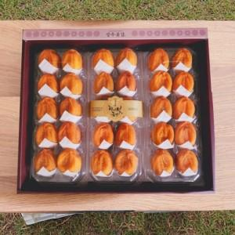

【상세/제작정보】

【인쇄/포장옵션】 | / 포장불가능

【공급단가】 | 수량 | 50~ | 100~ | 500~ | 1,000~ | 2,000~
*VAT별도 | 단가 | 47,190원 | 46,460원 | 45,370원 | 43,560원 | 41,740원

【상품 URL】 | https://dev.easy1.co.kr:443/src/goods_detail.php?gdno=31911

